Alytaus
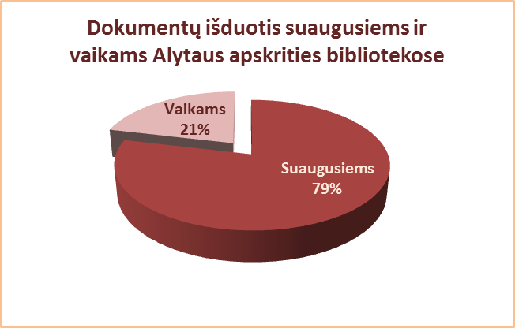
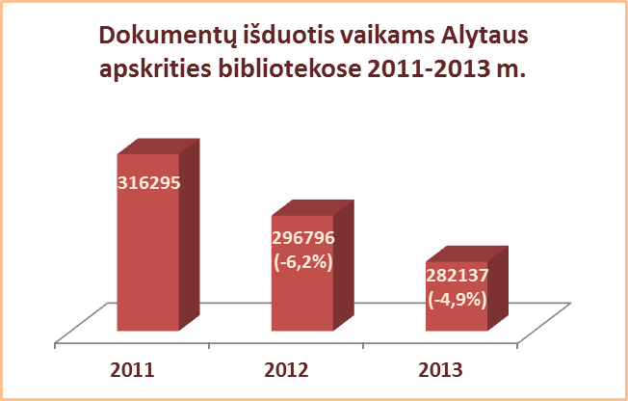
3.7. ALYTAUS APSKRITIES SAVIVALDYBIŲ VIEŠŲJŲ BIBLIOTEKŲ
DOKUMENTŲ IŠDUOTIS VAIKAMS (fiz.vnt.) 2012-2013 M.

Eil. Nr. | Savivaldybių | SVB tinklo bibliotekose |  |  | VB |  |  | Miesto fil. |  |  | Kaimo fil.
 | viešosios | 2013 | 2012 | Skirtumas | 2013 | 2012 | Skirtumas | 2013 | 2012 | Skirtumas | 2013 | 2012 | Skirtumas
 | bibliotekos
1 | Alytaus m. | 34768 | 39018 | -4250 | 22430 | 25678 | -3248 | 12338 | 13340 | -1002 | x | x | x
2 | Alytaus r. | 92556 | 97843 | -5287 | 33315 | 32625 | 690 | 16613 | 17702 | -1089 | 42628 | 47516 | -4888
3 | Druskininkai | 32832 | 31733 | 1099 | 15133 | 12852 | 2281 | 3115 | 4691 | -1576 | 14584 | 14190 | 394
4 | Lazdijai | 63145 | 67299 | -4154 | 19837 | 18596 | 1241 | 9401 | 9422 | -21 | 33907 | 39281 | -5374
5 | Varėna | 58836 | 60903 | -2067 | 25151 | 25377 | -226 | x | x | x | 33685 | 35526 | -1841
Iš viso: |  | 282137 | 296796 | -14659 | 115866 | 115128 | 738 | 41467 | 45155 | -3688 | 124804 | 136513 | -11709

Vilniaus
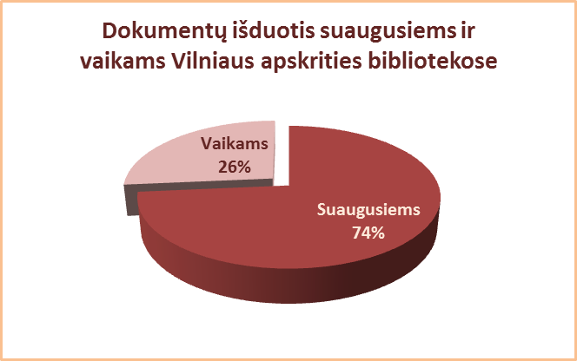
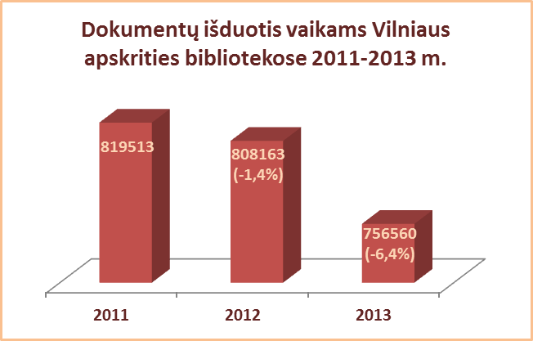
3.7. VILNIAUS APSKRITIES SAVIVALDYBIŲ VIEŠŲJŲ BIBLIOTEKŲ
DOKUMENTŲ IŠDUOTIS VAIKAMS (fiz.vnt.) 2012-2013 M.

Eil. Nr. | Savivaldybių | SVB tinklo bibliotekose |  |  | VB |  |  | Miesto fil. |  |  | Kaimo fil.
 | viešosios | 2013 | 2012 | Skirtumas | 2013 | 2012 | Skirtumas | 2013 | 2012 | Skirtumas | 2013 | 2012 | Skirtumas
 | bibliotekos
1 | Elektrėnai | 53930 | 52627 | 1303 | 18651 | 20140 | -1489 | 10065 | 7526 | 2539 | 25214 | 24961 | 253
2 | Šalčininkai | 97243 | 102459 | -5216 | 16044 | 18189 | -2145 | 22291 | 22849 | -558 | 58908 | 61421 | -2513
3 | Širvintos | 51546 | 49172 | 2374 | 13470 | 12314 | 1156 | x | x | x | 38076 | 36858 | 1218
4 | Švenčionys | 54925 | 58994 | -4069 | 8822 | 8599 | 223 | 27874 | 28020 | -146 | 18229 | 22375 | -4146
5 | Trakai | 98999 | 96372 | 2627 | 21348 | 20931 | 417 | 47458 | 46506 | 952 | 30193 | 28935 | 1258
6 | Ukmergė | 58898 | 61459 | -2561 | 20340 | 22123 | -1783 | x | x | x | 38558 | 39336 | -778
7 | Vilniaus r. | 59081 | 62400 | -3319 | 5439 | 4153 | 1286 | 5551 | 6253 | -702 | 48091 | 51994 | -3903
Iš viso: |  | 474622 | 483483 | -8861 | 104114 | 106449 | -2335 | 113239 | 111154 | 2085 | 257269 | 265880 | -8611
8 | Vilniaus m. | 281938 | 324680 | -42742 | 0* | 0* | 0* | 281938 | 324680 | -42742 | x | x | x
Iš viso: |  | 756560 | 808163 | -51603 | 104114 | 106449 | -2335 | 395177 | 435834 | -40657 | 257269 | 265880 | -8611
*Vilniaus m. CB dėl rekonstrukcijos darbų nuo 2007 m. vartotojų neaptarnauja.

